1-Técnicas
No. | Historias De Usuario
3 | Como usuario quiero poder realizar búsquedas por ciudad y fecha para poder encontrar el producto que coincida con mis intereses.

Transición de estados
Requerimiento | Estado 1 | Estado 2 | Estado 3 | Estado 4 | Estado Final
El sistema debe permitir que un usuario loggeado haga búsquedas por ciudad, fecha de entrega y fecha de regreso. | Home Page Loggin [True] | Seleccionar Ciudad Lista desplegable | Seleccionar Fecha de entrega | Seleccionar Fecha de regreso | Visualizar bloque de productos según interés buscado

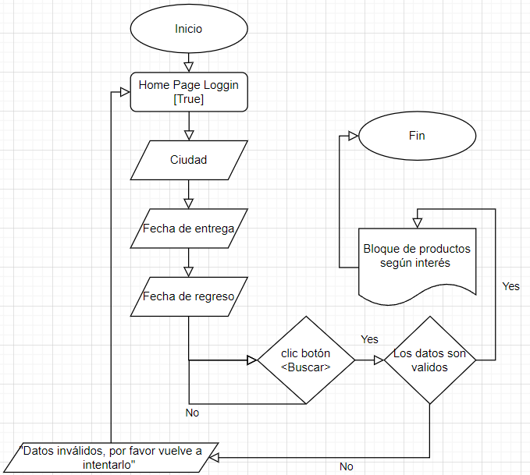

Tabla de decisión
Requerimiento | Condiciones | Reglas
El sistema debe permitir que un usuario loggeado haga búsquedas por ciudad, fecha de entrega y fecha de regreso. | Seleccionar ciudad (type: List<City>) | v | v | v | v | f | f | f | f
 | Seleccionar Fecha de entrega (Type: Calendar) | v | v | f | f | v | v | f | f
 | Seleccionar Fecha de entrega (Type: Calendar) | v | f | v | f | v | f | v | f
 | Acciones
 | Buscar | v | f | f | f | f | f | f | f

